Лист1
Таблица 2.2 |  |  |  |  | 0.001 | 0.000001 |  |  |  | 57.295779513
Номер схемы цепи | Параметры двухполюсников |  |  |  | Результаты измерений |  |  | Результаты вычислений
 |  |  |  |  |  |  |  |  |  | X_L | X_c | omega
 | R1 | Rk | L | C | U | I | φ | I | φ | 1.250000447 | 111.919378 | 159.155
 | Ом |  | мГн | мкФ | В | А | ° | А | °
1 | 60.000 | 5.000 | 1.250 | 8.935 | 15.030 | 250.49mA | 0.00 | 0.2505 | 0.0000 | для 8 | G1 | 0.016666666667 | Gk | 0.1882352862 | B1 | 0 | Bk | 0.047058838376 |  | h | 3.149 | 3.14 | 3.143 | 3.129 | 3.145 | 3.132 | 3.144 | 3.143 | 3.127
2 | 60.000 | 5.000 | 1.250 | 8.935 | 15.178 | 132.39mA | -90.00 | 0.1356 | -90.000000 |  | G | 0.20490195287 | B | 0.047058838376 | Y | 0.2102364016 |  |  |  | delta h | 0 | 1.57 | 1.258 | -0.226 | 0.229 | 1.039 | -0.498 | 0.224 | 0.013
3 | 60.000 | 5.000 | 1.250 | 8.935 | 15.210 | 117.73mA | -61.71 | 0.1198 | -61.8042 | для 9 | G1 | 0.0037207116804 | Gk | 0.1882352862 | B1 | 0.0069403289498 | Bk | 0.047058838376 |  | fi | 0 | 90 | 72.045816099 | -13.000958773 | 13.106518283 | 59.712643678 | -28.511450382 | 12.828507795 | 0.74832107451
4 | 60.000 | 5.000 | 1.250 | 8.935 | 14.943 | 2.925 | 13.00 | 2.8994 | 14.0362 |  | G | 0.19195599788 | B | 0.040118509427 | Y | 0.19610354388
5 | 60.000 | 5.000 | 1.250 | 8.935 | 15.015 | 230,93mA | 0.00 | 0.2310 | 1.1017
6 | 60.000 | 5.000 | 1.250 | 8.935 | 14.943 | 115.18mA | 59.71 | 0.1164 | -59.5728
7 | 60.000 | 5.000 | 1.250 | 8.935 | 15.176 | 283.47mA | -28.51 | 0.2870 | -28.1958 |  |  | 61.723616571 |  |  | 11.25
8 | 60.000 | 5.000 | 1.250 | 8.935 | 15.244 | 3.186 | 12.83 | 3.2048 | 12.9345
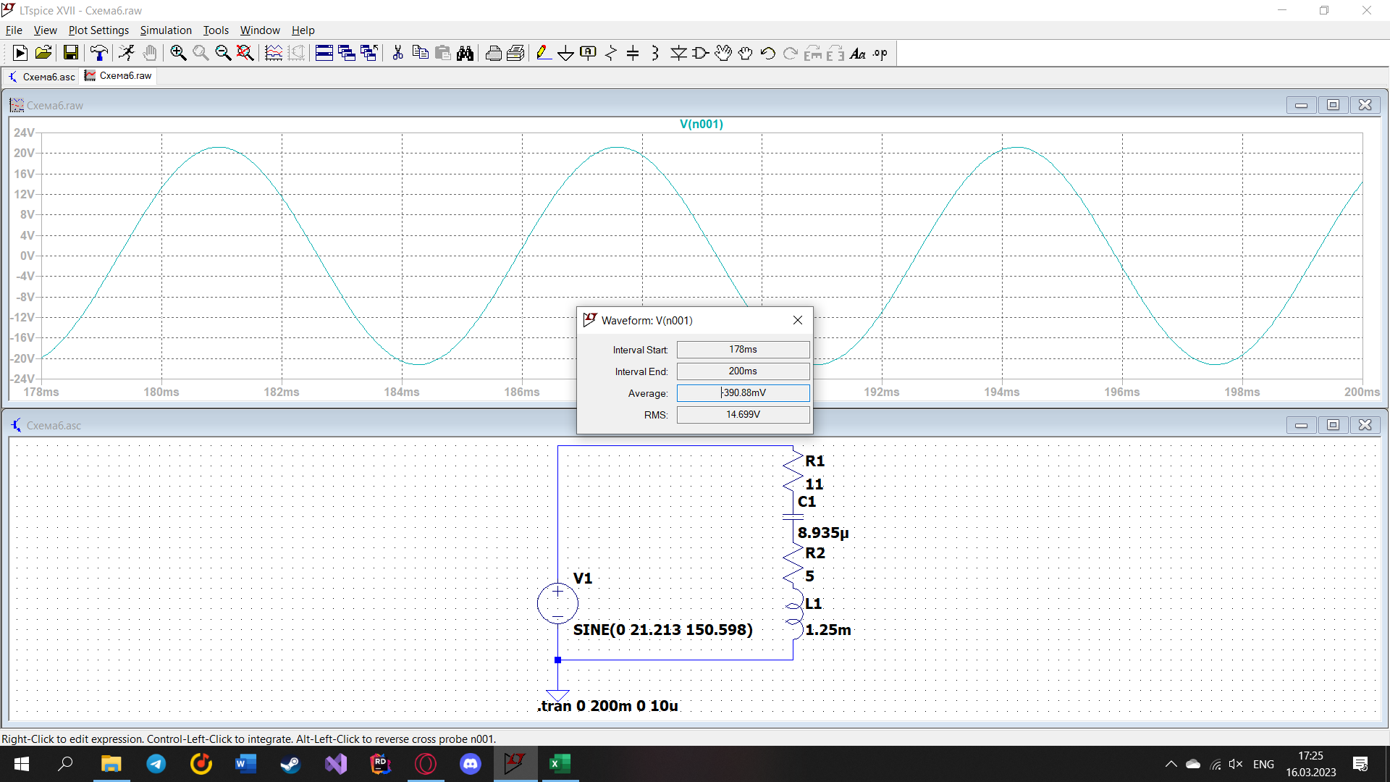
9 | 60.000 | 5.000 | 1.250 | 8.935 | 14.943 | 2.953 | 11.25 | 2.9304 | 11.8048
 |  |  |  |  |  |  |  |  |  |  |  |  | R2
Таблица 2.3 |  |  |  |  |  |  |  |  |  |  |  |  | 16.000 |  | R_k
f | U = 15 В; R1= 11 Ом; Rk = 5 Ом; L = 1,25 мГн; C = 8,935 мкФ; f0 = 1505,975 Гц |  |  |  |  |  |  |  |  |  |  | rho | Qp | Qe | 11 |  |  |  |  | 9462.32183
 | Расчет |  |  |  |  | Эксперимент |  |  |  |  |  | 0.37403111171 | 0.017811005319 |  |  |  |  |  |  | 1505.9752924
 | Qp=0,018 |  |  |  |  | Qc=
 | φ | I | UR1 | Uk | UC | φ | I | Ur1 | Uk | Uc |  | Если ток слева, тогда знак минус |  |  |  |  |  |  | я смотрел U в лтспайсе, он чутка отличается от данного в исходных(справа фоточка с тем, как определял его)
f0, Гц | ° | А | В |  |  | ° | А | В |  |  | fi | delta | h |  | I | R | X | Z | U | X_L | X_c | Z_k
150.59752924 | -82.219303194 | 0.12438200811 | 1.3682020892 | 0.63907413704 | 14.711782383 | -82.263922518 | 113.56mA | 1.4188V | 665.97mV | 14.762V | -82.263922518 | 1.51 | 3.304 |  | 0.12438200811 | 16.000 | -117.09623265 | 118.18429549 | 14.7 | 1.1827902288 | 118.27902288 | 5.1379950102
301.19505848 | -74.26112938 | 0.25426624325 | 2.7969286758 | 1.4064387582 | 15.037181401 | -73.823884198 | 254.07mA | 2.7969V | 1.4076V | 15.025V | -73.823884198 | 0.68 | 1.658 |  | 0.25426624325 | 16.000 | -56.77393098 | 58.985415477 | 14.998 | 2.3655804575 | 59.139511438 | 5.5313624814
451.79258771 | -65.965226163 | 0.38147894718 | 4.196268419 | 2.3389026001 | 15.04031904 | -66.702997275 | 382.45mA | 4.197V | 2.3411V | 15.047V | -66.702997275 | 0.408 | 1.101 |  | 0.38147894718 | 16.000 | -35.877970272 | 39.283950296 | 14.986 | 3.5483706863 | 39.426340958 | 6.1311446343
602.39011695 | -57.212033002 | 0.50687363968 | 5.5756100365 | 3.4891129798 | 14.988129706 | -57.243047158 | 506.53mA | 5.5748V | 3.4914V | 14.989V | -57.243047158 | 0.263 | 0.827 |  | 0.50687363968 | 16.000 | -24.838594804 | 29.545825286 | 14.976 | 4.731160915 | 29.569755719 | 6.8835952528
752.98764619 | -47.955152948 | 0.62685050887 | 6.8953555975 | 4.8545441212 | 14.828653136 | -47.496251874 | 626.35mA | 6.88V | 4.8555V | 14.867V | -47.496251874 | 0.176 | 0.667 |  | 0.62685050887 | 16.000 | -17.741853431 | 23.890863592 | 14.976 | 5.9139511438 | 23.655804575 | 7.7443410392
903.58517543 | -38.256726732 | 0.73528307672 | 8.088113844 | 6.3831608179 | 14.494760642 | -37.230215827 | 734.51mA | 8.0891V | 6.3801V | 14.474V | -37.230215827 | 0.115 | 0.556 |  | 0.73528307672 | 16.000 | -12.616429107 | 20.375825956 | 14.982 | 7.0967413725 | 19.713170479 | 8.6812290667
1054.1827047 | -28.306549284 | 0.82429618015 | 9.0672579816 | 7.9727230278 | 13.92813525 | -27.983193277 | 822.97mA | 9.0671V | 7.9624V | 13.9V | -27.983193277 | 0.074 | 0.476 |  | 0.82429618015 | 16.000 | -8.6174716666 | 18.173079484 | 14.98 | 8.2795316013 | 16.897003268 | 9.6721581633
1204.7802339 | -18.400207768 | 0.88921435976 | 9.7813579573 | 9.5164855107 | 13.1469257 | -18.21686747 | 887.36mA | 9.7814V | 9.5017V | 13.117V | -18.21686747 | 0.042 | 0.415 |  | 0.88921435976 | 16.000 | -5.3225560294 | 16.862075871 | 14.994 | 9.46232183 | 14.784877859 | 10.702127565
1355.3777631 | -8.8701774931 | 0.92560846498 | 10.181693115 | 10.885974506 | 12.164451645 | -8.3378746594 | 923.37mA | 10.184V | 10.869V | 12.135V | -8.3378746594 | 0.017 | 0.367 |  | 0.92560846498 | 16.000 | -2.497001594 | 16.193672127 | 14.989 | 10.645112059 | 13.142113653 | 11.760884777
1505.9752924 | 0 | 0.9366875 | 10.3035625 | 12.028295655 | 11.079048224 | 0 | 934.01mA | 10.308V | 12.006V | 11.045V | 0 | 0 | 0.33 |  | 0.9366875 | 16.000 | 0 | 16 | 14.987 | 11.827902288 | 11.827902288 | 12.841311168
1656.5728216 | 8.0330091244 | 0.92755835073 | 10.203141858 | 12.928650208 | 9.9736995804 | 7.7483443709 | 924.31mA | 10.207V | 9.9325V | 12.894V | 7.7483443709 | 0.013 | 0.302 |  | 0.92755835073 | 16.000 | 2.2580540731 | 16.158552169 | 14.988 | 13.010692516 | 10.752638443 | 13.938368619
1807.1703509 | 15.165958417 | 0.90394399548 | 9.9433839503 | 13.602929139 | 8.9098010433 | 15.054545455 | 900.3mA | 9.9492V | 13.558V | 8.866V | 15.054545455 | 0.023 | 0.275 |  | 0.90394399548 | 16.000 | 4.3368975054 | 16.577354432 | 14.985 | 14.193482745 | 9.8565852396 | 15.048420264
1957.7678801 | 21.423449215 | 0.87156112283 | 9.5871723511 | 14.092088781 | 7.9297998449 | 21.176470588 | 867.51mA | 9.5734V | 13.92V | 7.904V | 21.176470588 | 0.03 | 0.255 |  | 0.87156112283 | 16.000 | 6.2778865988 | 17.187549568 | 14.98 | 15.376272974 | 9.098386375 | 16.168790015
2108.3654093 | 26.880910484 | 0.83491928068 | 9.1841120875 | 14.441993762 | 7.0538169071 | 27.341772152 | 830.36mA | 9.1902V | 14.383V | 7.010V | 27.341772152 | 0.036 | 0.237 |  | 0.83491928068 | 16.000 | 8.1105615686 | 17.938261035 | 14.977 | 16.559063203 | 8.448501634 | 17.297473057
2258.9629386 | 31.634588526 | 0.79692018797 | 8.7661220676 | 14.689583872 | 6.2839294095 | 31.621621622 | 791.83mA | 8.7909V | 14.6V | 6.2223V | 31.621621622 | 0.039 | 0.222 |  | 0.79692018797 | 16.000 | 9.8565852396 | 18.792346117 | 14.976 | 17.741853431 | 7.8852681917 | 18.432942336
2409.5604678 | 35.782660414 | 0.75916928982 | 8.350862188 | 14.85999251 | 5.6121126123 | 35.480769231 | 753.69mA | 8.3572V | 14.776V | 5.5638V | 35.480769231 | 0.041 | 0.208 |  | 0.75916928982 | 16.000 | 11.53220473 | 19.722873674 | 14.973 | 18.92464366 | 7.3924389297 | 19.574016902
2560.157997 | 39.415597615 | 0.72277886887 | 7.9505675575 | 14.975812425 | 5.0287987273 | 39.489795918 | 717.04mA | 8.0466V | 14.735V | 4.9215V | 39.489795918 | 0.043 | 0.196 |  | 0.72277886887 | 16.000 | 13.149844308 | 20.710345369 | 14.969 | 20.107433889 | 6.9575895809 | 20.719770694
2710.7555263 | 42.612440937 | 0.67146246892 | 7.3860871581 | 14.684527167 | 4.4122180401 | 42.810810811 | 679.67mA | 7.5753V | 14.956V | 4.477V | 42.810810811 | 0.044 | 0.185 |  | 0.67146246892 | 16.000 | 14.719167291 | 21.74060454 | 14.598 | 21.290224118 | 6.5710568264 | 21.869468283
2861.3530555 | 45.440270761 | 0.65626428548 | 7.2189071403 | 15.108856878 | 4.0853841282 | 45.257142857 | 649.73mA | 7.0726V | 15.26V | 4.1156V | 45.257142857 | 0.044 | 0.175 |  | 0.65626428548 | 16.000 | 16.247802616 | 22.803313133 | 14.965 | 22.473014346 | 6.2252117303 | 23.022518842
3011.9505848 | 47.955152948 | 0.6263063678 | 6.8893700458 | 15.14311261 | 3.7039452602 | 47.710843373 | 619.47mA | 6.8878V | 15.026V | 3.6581V | 47.710843373 | 0.044 | 0.166 |  | 0.6263063678 | 16.000 | 17.741853431 | 23.890863592 | 14.963 | 23.655804575 | 5.9139511438 | 24.178442673

Таблица 2.4
f | U = 8 В; R1= 55 Ом; Rk = 5 Ом; L = 7.217 мГн; C = 21.196 мкФ; f0 = 636.62 Гц
 | Расчет |  |  |  | Эксперимент

 | φ | I | I1 | I2 | φ | I | I1 | I2
f'0, Гц | ° | А |  |  | ° | А
0.1
0.2
0.3
0.4
0.5
0.6
0.7
0.8
0.9
1
1.1
1.2
1.3
1.4
1.5
1.6
1.7
1.8
1.9
2

